Coordonnées SITN
CONSULTATION OFFICIELLE DU PLAN DIRECTEUR CANTONAL DE MOBILITÉ CYCLABLE - MAI-AOUT 2026
Explications pour coordonnées SITN

Pour remplir la colonne E de la question 6, il convient de se rendre sur le SITN en cliquant sur la présente cellule :

1) réaliser un clic droit à l'emplacement souhaité, la fenêtre ci-dessous s'ouvre
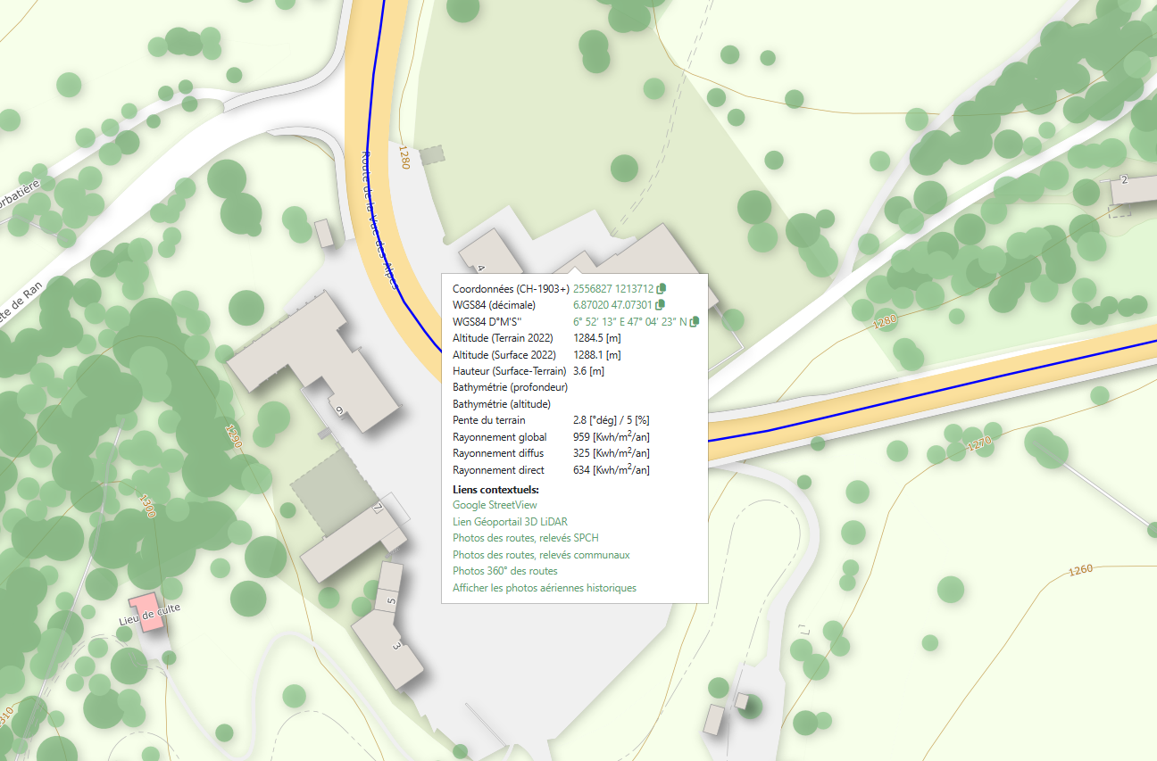

2) Réaliser un clic gauche sur les chiffres indiqués sous "Coordonnées CH-1903+", les coordonnées sont ainsi copiées

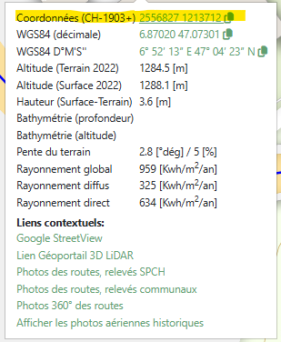

3) Coller ces chiffres dans la colonne E du fichier Excel de consultation du PDCMC
